pins
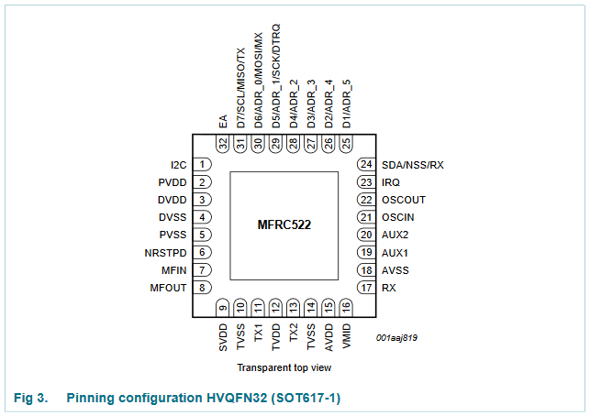
Pin Name | Number | Type | BASELINE | SPI
I2C | 1 | I |  | TRUE
PVDD | 2 | P | TRUE
DVDD | 3 | P | TRUE
DVSS | 4 | G | TRUE
PVSS | 5 | G | TRUE
NRSTPD | 6 | I | TRUE
MFIN | 7 | I
MFOUT | 8 | O
SVDD | 9 | P
TVSS | 10 | G | TRUE
TX1 | 11 | O | TRUE
TVDD | 12 | P | TRUE
TX2 | 13 | O | TRUE
TVSS | 14 | G | TRUE
AVDD | 15 | P | TRUE
VMID | 16 | P | TRUE
RX | 17 | I | TRUE
AVSS | 18 | G | TRUE
AUX1 | 19 | O
AUX2 | 20 | O
OSCIN | 21 | I | TRUE
OSCOUT | 22 | O | TRUE
IRQ | 23 | O | TRUE
SDA | 24 | I/O
NSS | 24 | I |  | TRUE
RX | 24 | I
D1 | 25 | I/O
ADR_5 | 25 | I/O
D2 | 26 | I/O
ADR_4 | 26 | I
D3 | 27 | I/O
ADR_3 | 27 | I
D4 | 28 | I/O
ADR_2 | 28 | I
D5 | 29 | I/O
ADR_1 | 29 | I
SCK | 29 | I |  | TRUE
DTRQ | 29 | O
D6 | 30 | I/O
ADR_0 | 30 | I
MOSI | 30 | I/O |  | TRUE
MX | 30 | O
D7 | 31 | I/O
SCL | 31 | I/O
MISO | 31 | I/O |  | TRUE
TX | 31 | O
EA | 32 | I |  | TRUE

